Ontwerpstroom_trafo
Ontwerpstroom transformator
Aantal van eenheid | Type wooneenheid | Ontwerpstroom verbruik per eenheid | Ontwerpstroom opwek per eenheid | Totaal verbruik op trafoniveau in A | Totaal opwek op trafoniveau in A | Totaal verbruik op trafoniveau in kW | Totaal opwek op trafoniveau in kW

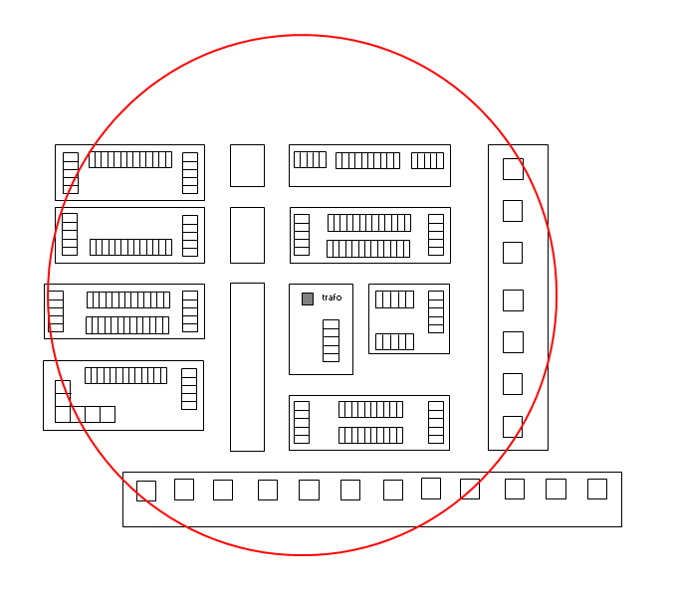
 | Type 1: Laagbouw huishoudens met een individuele warmtepomp en tapwaterbuffer |  |  |  |  |  |  | Vul alleen de | vlakken in
 | Vrijstaand | 9.5 | 9.5 | 0.0 | 0.0 | 0.0 | 0.0
 | Twee onder een kap | 8.0 | 7.3 | 0.0 | 0.0 | 0.0 | 0.0
 | Rijtjeswoning | 7.0 | 7.3 | 0.0 | 0.0 | 0.0 | 0.0
 | Onbekend | 7.6 | 7.3 | 0.0 | 0.0 | 0.0 | 0.0

 | Type 2: Laagbouw huishoudens met stads- of gasverwarming
 | Vrijstaand | 3.3 | 9.5 | 0.0 | 0.0 | 0.0 | 0.0
 | Twee onder een kap | 3.3 | 7.3 | 0.0 | 0.0 | 0.0 | 0.0
 | Rijtjeswoning | 3.3 | 7.3 | 0.0 | 0.0 | 0.0 | 0.0
 | Onbekend | 3.3 | 7.3 | 0.0 | 0.0 | 0.0 | 0.0

 | Type 3: Hoogbouw huishoudens met collectieve warmtepomp, stads- of gasverwarming
 | Appartement incl. publiek laden | 2.8 |  | 0.0 |  | 0.0
 | Collectieve warmtepomp - elektrisch vermogen |  |  | 72.5 |  | 50.0

 | Type 4: Hoogbouw huishoudens met een individuele warmtepomp
 | Appartement incl. publiek laden | 5.5 |  | 0.0 |  | 0.0

 | Type 5: Laag- of hoogbouw met alternatieve verwarmingscomponenten (toeslag)
 | Aantal * elektrisch vermogen verwarmingscomponent * gelijktijdigheidsfactor tabel type 5 |  |  | 0.0

 | Type 6: Kleinzakelijk (niet-huishoudelijk 3x35A t/m 3x80A)
 | Toekomstige aansluitwaarde: 3x35A t/m 3x40A | 32.0 | 32.0 | 0.0 | 0.0 | 0.0 | 0.0
 | Toekomstige aansluitwaarde: 3x50A | 44.0 | 44.0 | 0.0 | 0.0 | 0.0 | 0.0
 | Toekomstige aansluitwaarde: 3x63A t/m 3x80A | 65.0 | 65.0 | 0.0 | 0.0 | 0.0 | 0.0 | Toekomstige aansluitwaarden kleinzakelijk en grootverbruik:

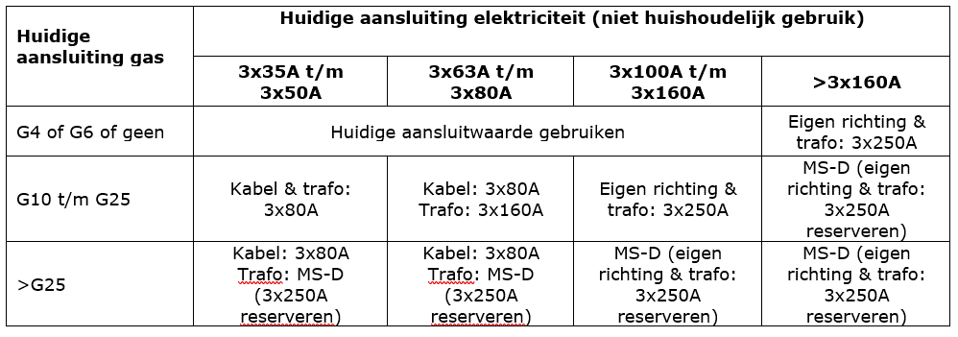
 | Type 7: Grootverbruik LS (eigen richting >3x80A)
 | Toekomstige aansluitwaarde: 3x160A | 138.0 | 138.0 | 0.0 | 0.0 | 0.0 | 0.0
 | Toekomstige aansluitwaarde: 3x250A | 210.0 | 210.0 | 0.0 | 0.0 | 0.0 | 0.0

 | Type 8: Netbewust publiek laden
 | Aansluiting 3x25A | 3.8 |  | 0.0 |  | 0.0

 | Totale benodigde trafo capaciteit voor verbruik (A) | 72.5
 | Totale benodigde trafo capaciteit voor opwek (A) | 0.0
 | Totale benodigde trafo capaciteit voor verbruik (kW) | 50
 | Totale benodigde trafo capaciteit voor opwek (kW) | 0
 | Minimaal aantal benodigde netstations met een 630kVA transformator | 0.1

Ontwerpstroom_stijgleiding
Ontwerpstroom stijgleiding
Aantal van eenheid | Type wooneenheid | Ontwerpstroom per eenheid | Totaal op kabelniveau in A | Totaal op kabelniveau in kW

 | Type 3: Hoogbouw huishoudens met collectieve warmtepomp, stads- of gasverwarming |  |  |  | Vul alleen de | vlakken in
 | Appartement | 1.7 | 0.0 | 0.0
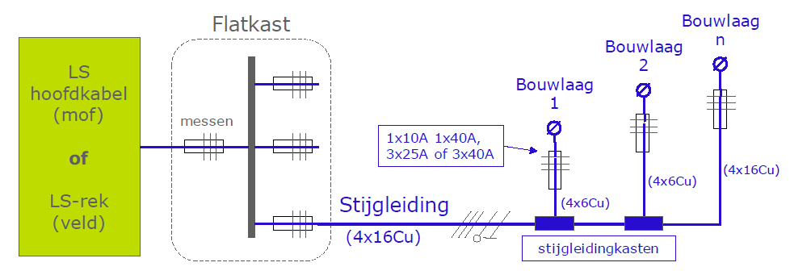
 | Type 4: Hoogbouw huishoudens met een individuele warmtepomp
 | Appartement | 4.3 | 0.0 | 0.0

 | Type 5: Laag- of hoogbouw met alternatieve verwarmingscomponenten (toeslag)
 | Aantal * elektrisch vermogen verwarmingscomponent * gelijktijdigheidsfactor tabel type 5 |  | 0.0

 | Type 6: Kleinzakelijk (niet-huishoudelijk 3x35A t/m 3x80A)
 | Toekomstige aansluitwaarde: 3x35A t/m 3x40A | 32.0 | 0.0 | 0.0
 | Toekomstige aansluitwaarde: 3x50A | 44.0 | 0.0 | 0.0
 | Toekomstige aansluitwaarde: 3x63A t/m 3x80A | 65.0 | 0.0 | 0.0

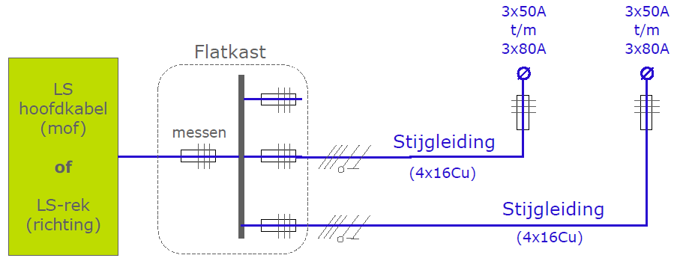
 | Totale ontwerpstroom op de stijgleiding (A) | 0.0

 | De lengte van de 16Cu stijgleiding is o.b.v. 1% spanningsvariatie (en belasting evenredig verdeeld) beperkt tot de maximale lengtes in onderstaande tabel.

 | Indien de lengte van de stijgleiding uit bovenstaande tabel niet toereikend is dan kan hiervan worden afgeweken door het maken van een GAIA berekening. In deze GAIA berekening moet dan worden aangetoond dat de spanningsvariatie van het hoofdnet en stijgleiding < 5%.
 |  |  |  |  | Toekomstige aansluitwaarden kleinzakelijk en grootverbruik:

